About
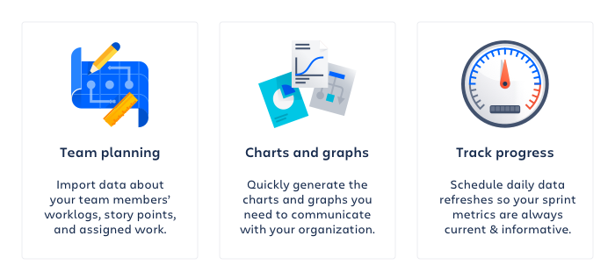

Created on: | 22 Feb 23 12:58 UTC
Jira Site: | https://reykjavik.atlassian.net
Jira Query: | project = HM4 AND status = "Samþykkt - Í bið" AND "Hverfi[Dropdown]" = Grafarvogur ORDER BY created DESC

